プレイヤー操作画面仕様
▼仕様
・施設は１列２個まで
・施設の種類は6
・素材の種類は施設によって違ってくる
・必要素材数は全部同じとする
・選択中は時間を止める

▼詳細

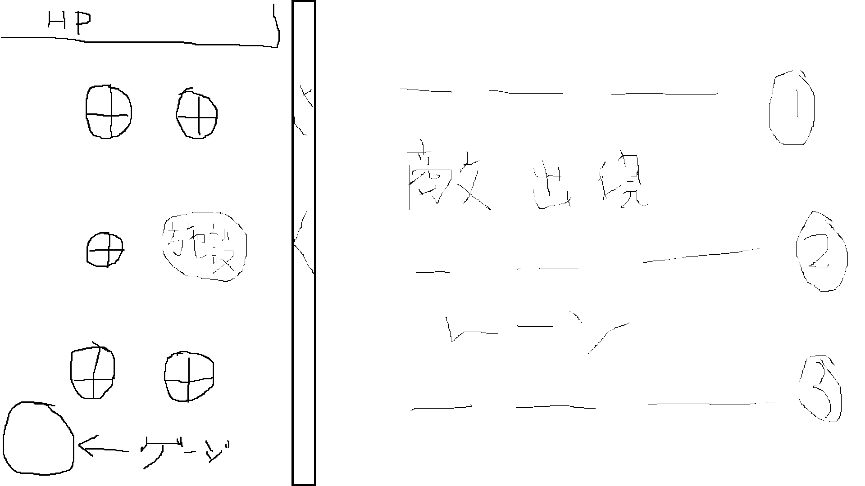

 |  | 施設追加ボタン
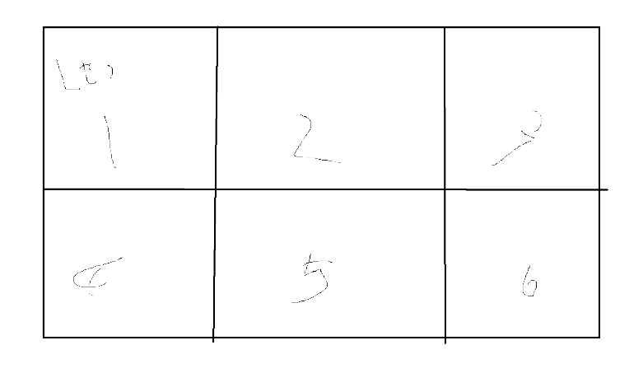

 |  |  | 使用したい施設を選択した後これでいいかのOK画面も表示する

 |  | 施設強化について
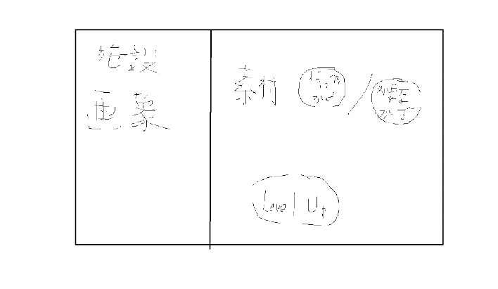

 |  |  | 施設画像、強化に必要な素材の数は変動しないようにする
 |  |  | 持っている素材の数はタップ時点での持っている数を表示する
 |  |  | 持っている数が必要数を超えていたらLevelUpボタンの色が濃ゆくなり、タップ可能になる
 |  |  | ↑よって持っている数が少ない場合はLevelUpボタンは色を薄くする

 |  | 強攻撃ボタン
 |  |  | ここは別の画面を表示することなく、タップすることで強攻撃を発動するようにする
 |  |  | ゲージはどのくらい貯まっているかを％表記する
 |  |  | ゲージが貯まったら使用可能がわかるように色を濃ゆくする

施設について

 | ・ホーミングトーピード
 | 2発
 | 爆発し、範囲内にいる敵全員にダメージを与える
 | 高威力
 | リロード遅
 | 速度遅い

 | ・ローリングシールド
 | まっすぐ進む
 | 貫通
 | 高威力
 | リロード遅

 | ・ファイアーウェーブ
 | 画面半分まで
 | スリップダメージ
 | リロード中

 | ・ストームトルネード
 | まっすぐ進む
 | 貫通
 | 低威力
 | リロード速

 | ・エレクトリックスパーク
 | 3連射
 | 当たった敵の近くに別の敵がいた場合それにも当たる
 | 低威力(初撃のみ中威力)
 | リロード速

 | ・ブーメランカッター
 | 画面半分までいって戻ってくる
 | 貫通
 | 低威力
 | リロード中

